Sheet1
Entità | Campo | Dimensione (bytes) |  |  | bytes
Professore/Studente (wp_users) |  |  |  | totale utente | 2210 | (bytes) | GB
 | ID | 8 |  | totale lezione | 1416564 | 34880
 | user_login | 60 |  | totale scuola | 920 | 1309554240
 | user_pass | 255 |  | totale sezione | 214 | 1309589120 | 1.2196499109
 | user_nicename | 50
 | user_email | 100
 | user_url | 100
Per una sola sezione
25 alunni
7 professori
per un anno (960 ore)
1 post per ogni ora di lezione
 | user_registered | 8
 | user_activation_key | 255
 | user_status | 4
 | display_name | 250
 |  | totale: | 1090
utente
 | idutente | 4
 | nome | 100
 | cognome | 100
 | cf | 16
 | email | 200
 | password | 200
 | indirizzo | 500
 |  | totale: | 1120

Post (wp_post)
 | ID | 8
 | post_author | 8
 | post_date | 8
 | post_date_gmt | 8
 | post_content | 52445 | supponiamo per buona misura 1 MB (grande sovrastima) | longtext ha massimo 4GB, ma è un riempimento dinamico
 | post_title | 65535
 | post_excerpt | 65535 | 65535, stesso discorso di content
 | post_status | 20
 | comment_status | 20
 | ping_status | 20
 | post_password | 255
 | post_name | 200
 | to_ping | 65535
 | pinged | 65535
 | post_modified | 8
 | post_modified_gmt | 8
 | post_content_filtered | 1048576
 | post_parent | 8
 | guid | 255
 | menu_order | 4
 | post_type | 20
 | post_mime_type | 100
 | comment_count | 8
 |  | totale: | 1364119
Lezione
 | idlezione | 4
 | data | 8
 | idprofessore | 4
 | idutenteprofessore | 4
 | idsezione | 4
 | titolo | 45
 | trascrizione | 50000
 |  |  | 50069
contenuto
 | id | 4
 | titolo | 300
 | data_creazione | 8
 | percorso | 2048
 | idprofessore | 4
 | data_accettazione | 8
 | idlezione | 4
 |  | totale: | 2376
argomento
 | idargomento | 4
 | nome | 100
 | descrizione | 300
 | anno_di_corso | 4
 | materia_idmateria | 4
 |  | totale: | 412
materia
 | idmateria | 4
 | nome | 45
 |  | totale: | 49
tipo di scuola
 | id | 4
 | nome | 200
 |  |  | 204
Commenti (wp_comments)
 | comment_ID | 8
 | comment_post_ID | 8
 | comment_author | 255
 | comment_author_email | 100
 | comment_author_url | 200
 | comment_author_IP | 100
 | comment_date | 8
 | comment_date_gmt | 8
 | comment_content | 65535
 | comment_karma | 4
 | comment_approved | 20
 | comment_agent | 255
 | comment_type | 20
 | comment_parent | 8
 | user_id | 8
 |  | totale: | 66537

Scuola ()
 | idscuola | 4
 | nome | 200
 | indirizzo | 500
 | codice | 12
 |  | totale: | 716
sezione | idsezione | 4
 | lettera | 2
 | anno | 4
 | percorso_di_sudi | 200
 | idscuola | 4
 |  | totale: | 214

Sheet2
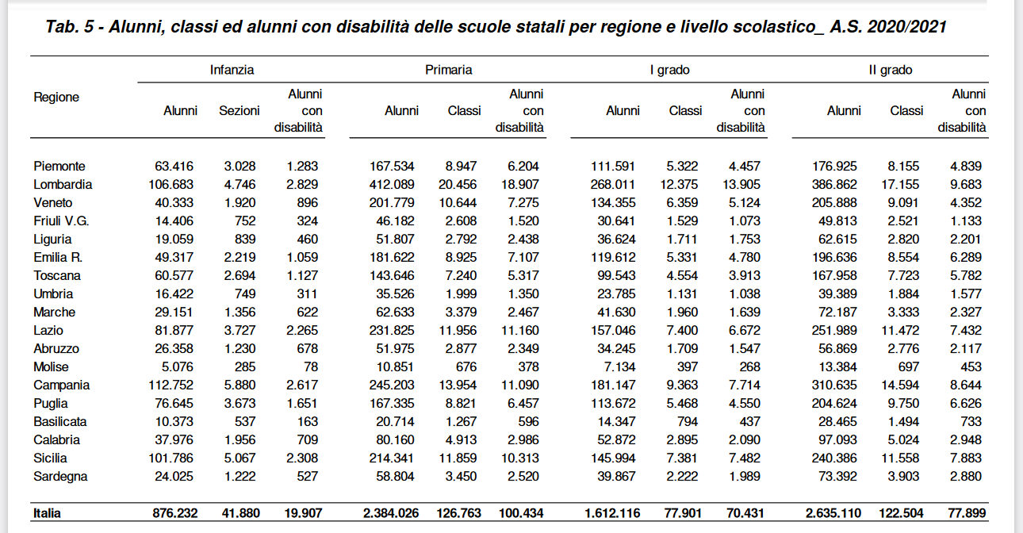
dati scuole
numero alunni totale | 2700000
numero scuole
numero medio sezioni per scuola
numero totale di sezioni | 123000
ore di lezione all'anno (singola sezione di una scuola) | 960

Sheet3
GRAFICO
POPOLAMENTO INIZIALE | 1090 | UNA SOLA SEZIONE CON 25 ALUNNI E 7 PROFESSORI
 |  | UNA SCUOLA CON I SUOI DATI

Stima dimensionale
Popolamento iniziale (CMS vuoto) | 0.00026530586183
1 anno | 6.3431560993
2 anni | 12.686312199
3 anni | 19.029468298
4 anni | 25.372624397
 | bytes
totale utente | 2210
totale lezione + contenuto | 1418940
totale scuola | 920
totale sezione | 214

Popolamento iniziale (CMS vuoto) | 0.00026530586183
1 scuola
5 sezioni
25 alunni per sezione
3 professori

1 anno | 6.3431560993
(5 ore al giorno, 6 giorni a settimana, 4 settimane al mese, 8 mesi all' anno)
 |  | (GB)

2 anni | 12.686312199
3 anni | 19.029468298
4 anni | 25.372624397
tasso di incremento annuo PER OGNI SEZIONE: | 1.2686312199
200 ore | 0.2642981708

